Sheet1
public class Test {
public static void main(String[] args) {
String id = args[0];
if (id.equals("egoing")) {
System.out.println("right");
}else {
System.out.println("worng");
}
}
}

Alt + Shift + F10

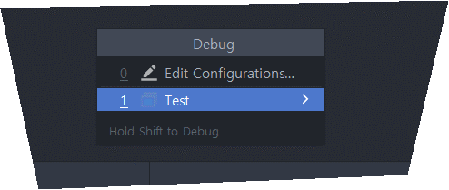

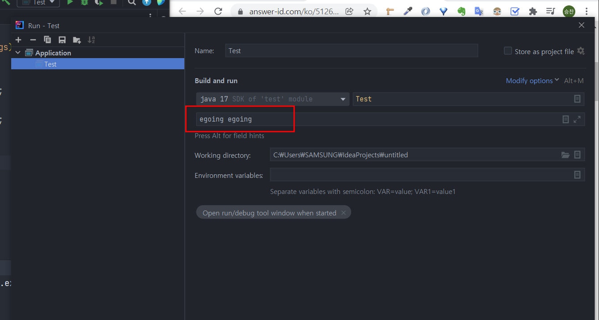

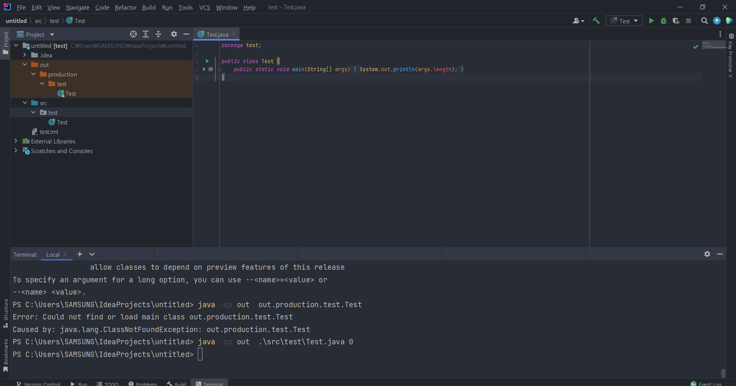

 | java -cp out src\test\Test.java qwe qwe
 | java -cp out -cp 클래스 패스 클래스가 out여기있다.
 | src\test\Test.java 자바 파일이 여기있다
 | qwe qwe 입력한값 소스코드 확인

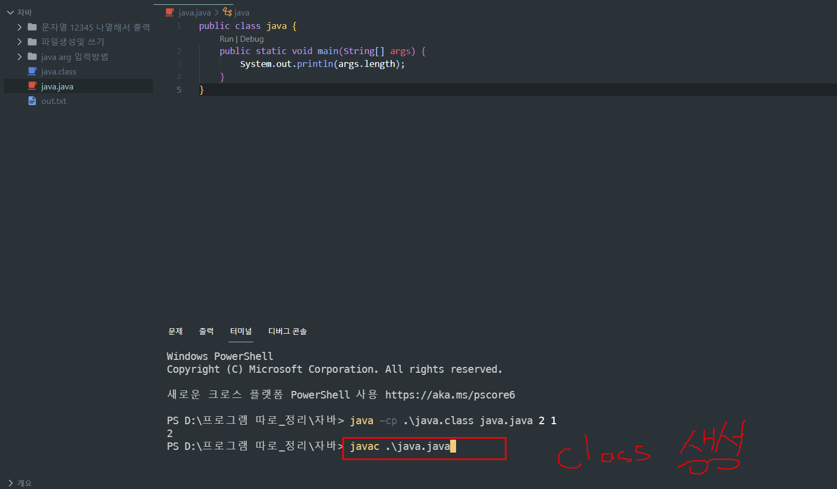

alt + shift + f10

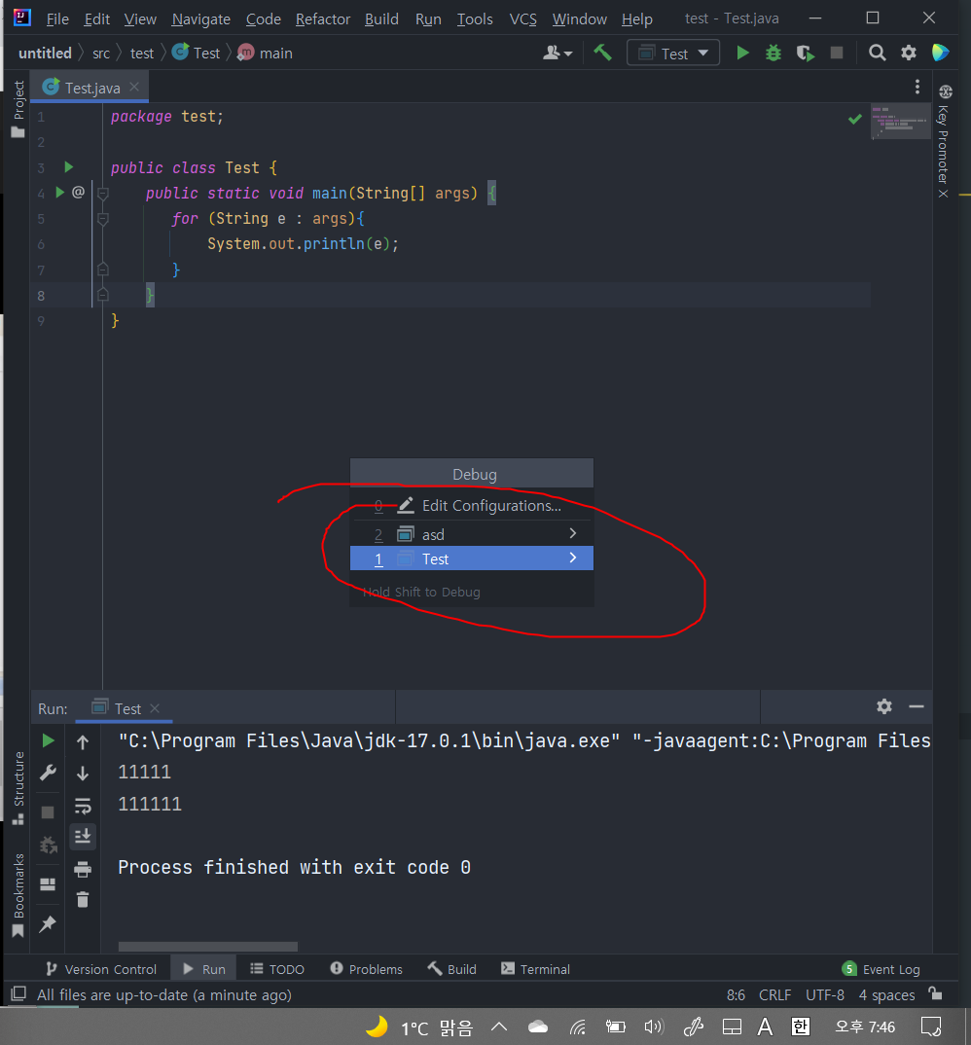

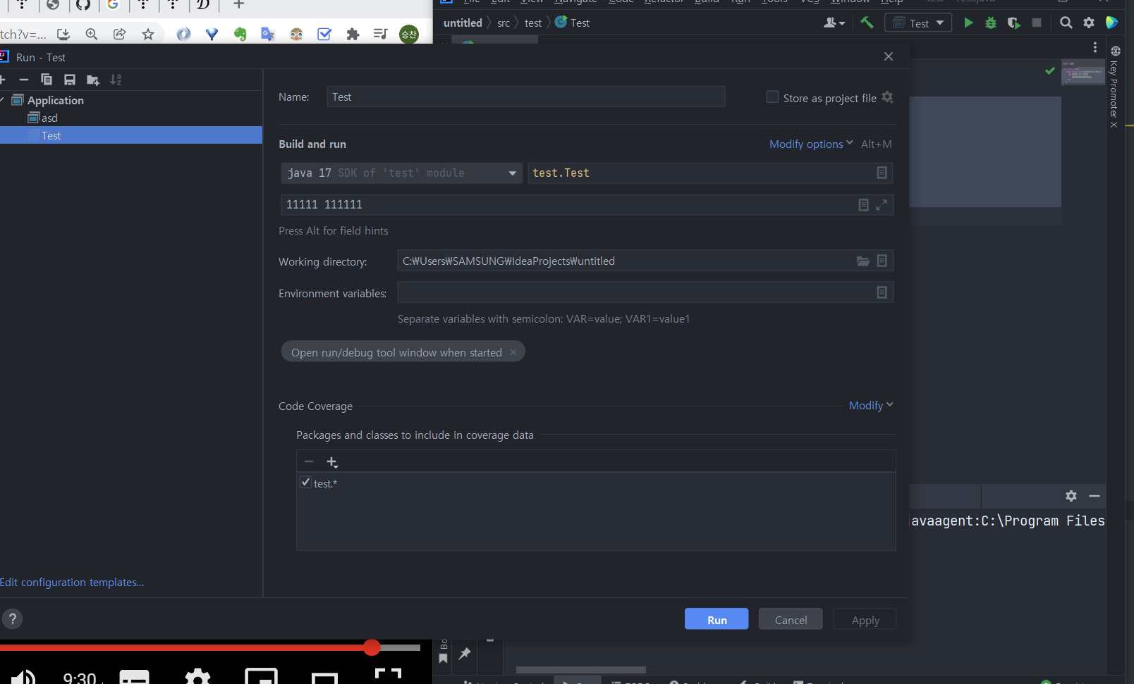

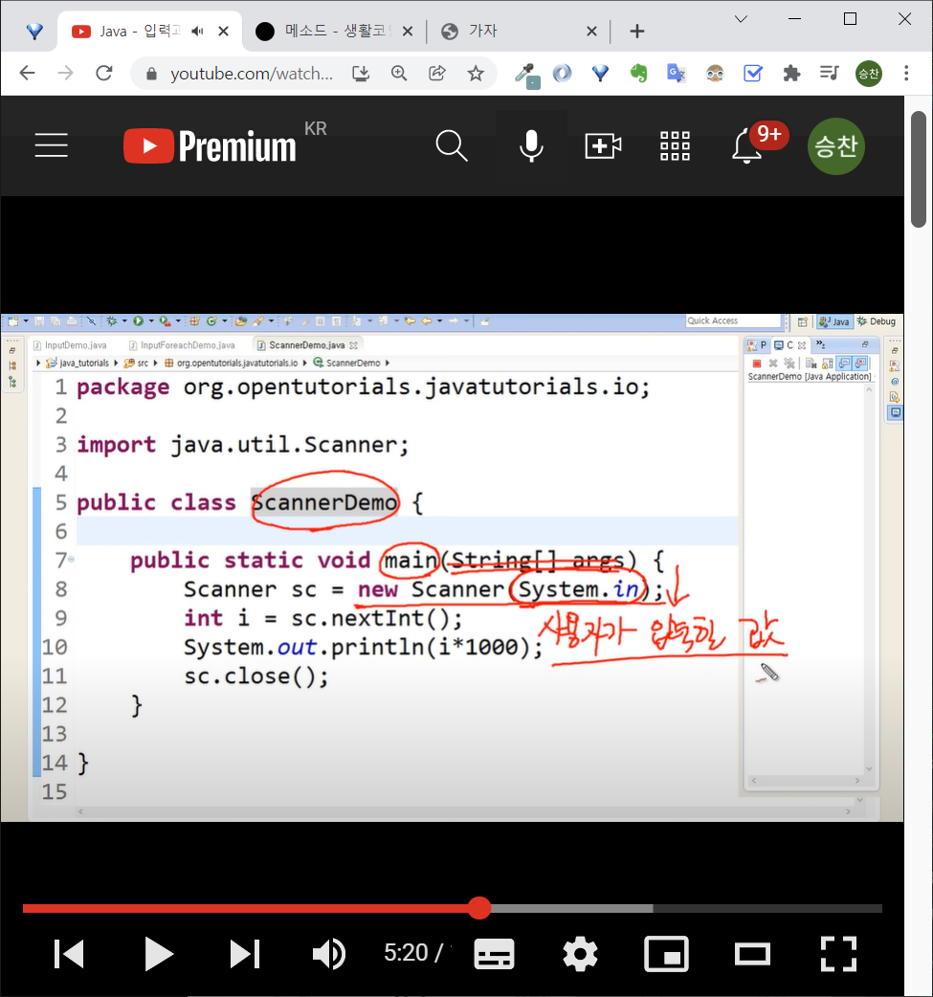
 |  |  | import java.util.Scanner;

 |  |  | public class test {
 |  |  | public static void main(String[] args) {
 |  |  | Scanner sc = new Scanner(System.in);
 |  |  | int i = sc.nextInt();
 |  |  | System.out.println(i*1000);
 |  |  | sc.close();
 |  |  | }
 |  |  | }

무한 입력
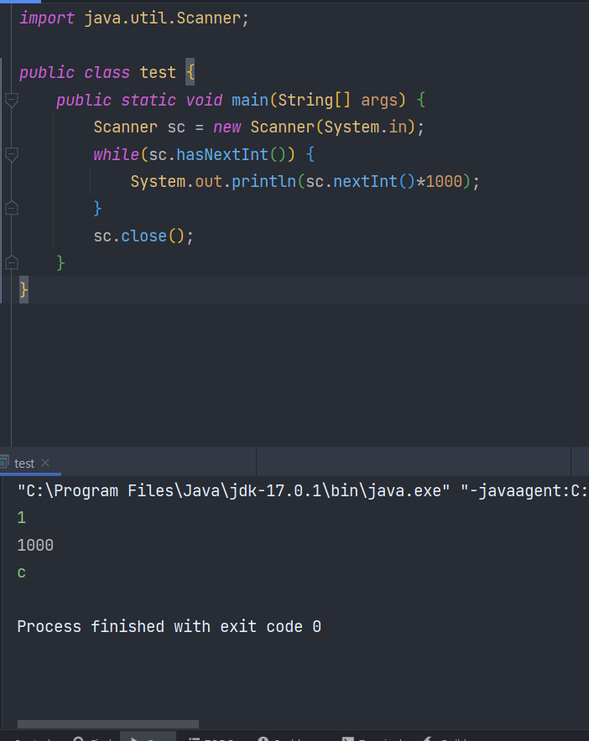

 |  | import java.util.Scanner;

 |  | public class test {
 |  | public static void main(String[] args) {
 |  | Scanner sc = new Scanner(System.in);
 |  | while(sc.hasNextInt()) {
 |  | System.out.println(sc.nextInt()*1000);
 |  | }
 |  | sc.close();
 |  | }
 |  | }

파일 내용 출력
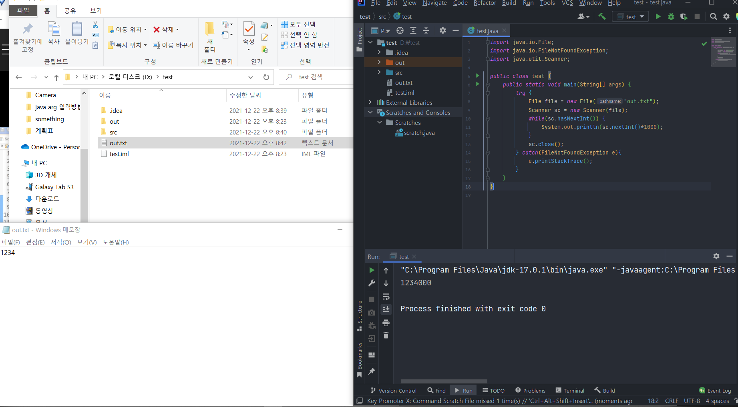

 |  |  |  | import java.io.File;
 |  |  |  | import java.io.FileNotFoundException;
 |  |  |  | import java.util.Scanner;

 |  |  |  | public class test {
 |  |  |  | public static void main(String[] args) {
 |  |  |  | try {
 |  |  |  | File file = new File("out.txt");
 |  |  |  | Scanner sc = new Scanner(file);
 |  |  |  | while(sc.hasNextInt()) {
 |  |  |  | System.out.println(sc.nextInt()*1000);
 |  |  |  | }
 |  |  |  | sc.close();
 |  |  |  | } catch(FileNotFoundException e){
 |  |  |  | e.printStackTrace();
 |  |  |  | }
 |  |  |  | }
 |  |  |  | }

